상품제안서
25절 사피아노 인스프링 다이어리 | 상품코드: F09251

 |  |  |  |  |  |  | 02-412-0044 | www.easy1.co.kr
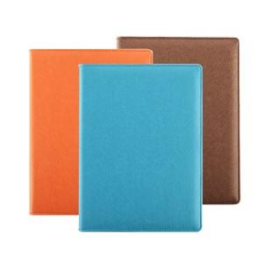 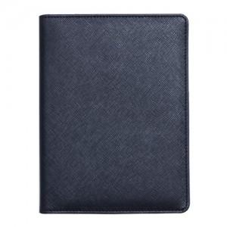 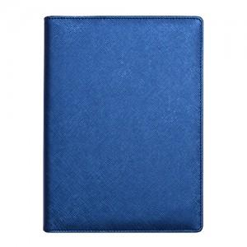

【상세/제작정보】 | 기본수량이하의 소량구매 가능여부는 문의주세요. 로고인쇄(로고박), 화보인쇄, 독판작업은 문의주세요.

【인쇄/포장옵션】 | 불박 / 별도문의

【공급단가】 | 수량 | 300~ | 1,000~ | 2,000~ | 3,000~ | 5,000~
*VAT별도 | 단가 | 7,830원 | 7,540원 | 7,250원 | 6,960원 | 6,780원

【상품 URL】 | https://dev.easy1.co.kr:443/src/goods_detail.php?gdno=9251

